Hoja1
SECCIÓN | MUJERES
NOMBRE DEL LIBRO | ESTA BOCA ES MIA
AUTOR | JOYCE MEYER
NUMEROS DE PAGINAS | 224
PRECIO | $ 10,000
EDITORIAL | UNILIT
TIPO DE PRESENTACIÓN | TAPA RUSTICA
TAMAÑO | 11X17cm
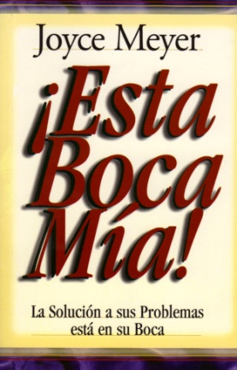
IMAGEN DEL LIBRO

RESEÑA | NUESTRA BOCA DEPENDE DE CÓMO SE USEPUEDE CAUSAR LA VIDA O LA MUERTE.

